상품제안서
마우스 장패드 제작 | 상품코드: F21667

 |  |  |  |  |  |  | 02-412-0044 | www.easy1.co.kr
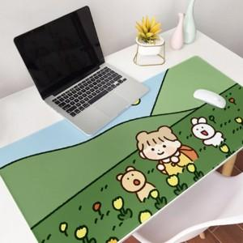 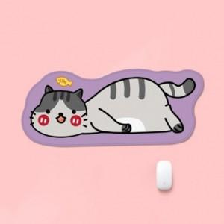 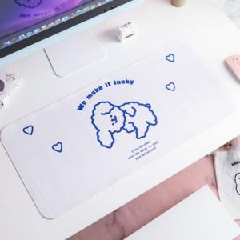

【상세/제작정보】 | 디자인은 꼭! 일러스트 파일로 전달주셔야합니다.

【인쇄/포장옵션】 | 풀칼라 / OPP(비닐)

【공급단가】 | 수량 | 100~ | 300~ | 500~ | 1,000~ | 3,000~
*VAT별도 | 사각형 | 7,280원 | 7,020원 | 6,760원 | 6,500원 | 6,240원
 | 캐릭터 | 7,700원 | 7,420원 | 7,150원 | 6,870원 | 6,600원

【상품 URL】 | http://www.easy1.co.kr/src/goods_detail.php?gdno=21667

